Aree 2014 - 2020
Indice
 | OPEN KIT | SNAI 2014 - 2020 |  |  |  |  | Valori di riferimento regionali e nazionali
 | REGIONE SICILIANA | Aree di progetto aggiornamento dati 2020
A | Caratteristiche principali Fonte: ISTAT | Valle del Simeto (C.M. di Catania e L.C. Enna) | Nebrodi (C.M. Messina) | Madonie (C.M. di Palermo e L.C. di Caltanissetta) | Calatino (C.M. Catania) | Terre Sicane (L.C. Agrigento e Caltanissetta) | Sicilia Aree Interne | ITALIA Aree Interne | Sicilia | ITALIA
a.1 | Numero comuni al 2011 | 3 | 21 | 21 | 8 | 12 | 291 | 4,181 | 390 | 8,092
a.2 | di cui: Aree Interne | 3 | 21 | 21 | 8 | 12 | 291 | 4,181 | 291 | 4,185
a.3 | di cui: Aree Periferiche e ultraperiferiche | 1 | 21 | 18 | 8 | 10 | 170 | 1,810 | 170 | 1,825
a.4 | Popolazione residente al 2011 | 64,851 | 64,423 | 66,389 | 77,303 | 52,233 | 2,068,045 | 13,954,343 | 5,002,904 | 59,433,744
a.5 | di cui: Aree Interne | 64,851 | 64,423 | 57,467 | 77,303 | 52,233 | 2,068,045 | 13,954,343 | 2,068,045 | 13,954,343
a.6 | di cui: Aree Periferiche e ultraperiferiche | 41,148 | 54,436 | 26,333 | 74,256 | 45,715 | 878,924 | 5,667,796 | 878,924 | 5,667,796
a.7 | di cui: Percentuale Aree Interne | 100.00% | 100.00% | 86.56% | 100.00% | 100.00% | 100.00% | 100.00% | 41.34% | 23.48%
a.8 | di cui: Percentuale Aree Periferiche e ultraperiferiche | 63.45% | 84.50% | 39.66% | 96.06% | 87.52% | 42.50% | 40.62% | 17.57% | 9.54%
a.9 | Numero comuni al 2020 | 3 | 21 | 21 | 8 | 12 | 310 | 3834 | 390 | 7903
a.10 | di cui: Aree Interne | 3 | 21 | 19 | 8 | 12 | 310 | 3834 | 310 | 3834
a.11 | di cui: Aree Periferiche e ultraperiferiche | 2 | 17 | 9 | 7 | 10 | 191 | 1906 | 191 | 1906
a.12 | Popolazione residente al 2020 | 62,085 | 57,292 | 58,864 | 72,037 | 46,834 | 2,312,007 | 13,432,861 | 4,833,705 | 59,236,213
a.13 | di cui: Aree Interne | 62,085 | 57,292 | 50,410 | 72,037 | 46,834 | 2,312,007 | 13,432,861 | 2,312,007 | 13,432,861
a.14 | di cui: Aree Periferiche e ultraperiferiche | 39,098 | 48,240 | 22,774 | 69,243 | 41,085 | 1,160,822 | 5,373,407 | 1,160,822 | 5,373,407
a.15 | di cui: Percentuale Aree Interne | 100.00% | 100.00% | 85.64% | 100.00% | 100.00% | 100.00% | 100.00% | 47.83% | 22.68%
a.16 | di cui: Percentuale Aree Periferiche e ultraperiferiche | 62.97% | 84.20% | 38.69% | 96.12% | 87.72% | 50.21% | 40.00% | 24.02% | 9.07%
a.17 | Superficie totale (km²) | 327.69 | 957.37 | 1,728.14 | 947.65 | 636.56 | 19,540.98 | 177,540.65 | 25,832.55 | 302,068.26
a.18 | Densità al 2020 (ab/km2) | 189.46 | 59.84 | 34.06 | 76.02 | 73.57 | 118.32 | 75.66 | 187.12 | 196.10
B | Demografia Fonte: ISTAT | Valle del Simeto (C.M. di Catania e L.C. Enna) | Nebrodi (C.M. Messina) | Madonie (C.M. di Palermo e L.C. di Caltanissetta) | Calatino (C.M. Catania) | Terre Sicane (L.C. Agrigento e Caltanissetta) | Sicilia Aree Interne | ITALIA Aree Interne | Sicilia | ITALIA
b.1 | Percentuale popolazione di età 0-14 al 2011 | 10.60% | 8.87% | 10.13% | 9.93% | 9.81% | 9.93% | 15.70% | 9.93% | 14.02%
b.2 | Percentuale popolazione di età 15-64 al 2011 | 71.70% | 70.73% | 72.11% | 71.62% | 69.70% | 71.33% | 63.10% | 71.21% | 65.15%
b.3 | Percentuale popolazione di età 65+ al 2011 | 17.70% | 20.40% | 17.76% | 18.45% | 20.50% | 18.74% | 21.00% | 18.86% | 20.83%
b.4 | Percentuale popolazione di età 0-14 al 2020 | 16.18% | 11.18% | 10.74% | 12.87% | 11.71% | 15.18% | 12.48% | 13.70% | 12.96%
b.5 | Percentuale popolazione di età 15-64 al 2020 | 65.04% | 64.39% | 62.56% | 65.03% | 63.97% | 73.17% | 63.57% | 65.31% | 63.80%
b.6 | Percentuale popolazione di età 65+ al 2020 | 19.09% | 26.53% | 29.30% | 23.52% | 26.05% | 24.53% | 23.95% | 21.85% | 23.24%
b.7 | Percentuale stranieri residenti al 2011 | 1.13% | 1.69% | 1.21% | 2.23% | 1.90% | 2.37% | 5.26% | 2.50% | 6.78%
b.8 | Percentuale stranieri residenti al 2020 | 1.76% | 1.96% | 1.65% | 4.89% | 3.62% | 3.57% | 6.50% | 3.85% | 8.73%
b.9 | Var. Percentuale popolazione totale tra il 1981 e il 1991 | 2.20% | -5.62% | -5.17% | 1.32% | -0.07% | 2.69% | 1.09% | 1.21% | 0.39%
b.10 | Var. Percentuale popolazione totale tra il 1991 e il 2001 | 2.14% | -8.60% | -7.81% | -6.35% | -11.50% | -0.52% | 0.25% | 0.05% | 0.38%
b.11 | Var. Percentuale popolazione totale tra il 2001 e il 2011 | 3.15% | -7.76% | -7.66% | -4.16% | -9.05% | 2.04% | 2.39% | 0.68% | 4.28%
b.12 | Var. Percentuale popolazione totale tra il 2011 e il 2020 | -4.27% | -11.07% | -11.33% | -6.81% | -10.34% | -4.49% | 3.74% | -3.38% | -0.33%
b.13 | Var. Percentuale Popolazione straniera residente tra il 2001 e il 2011 | 281.77% | 254.07% | 292.68% | 223.08% | 154.48% | 235.85% | 212.17% | 153.07% | 201.83%
b.14 | Var. Percentuale Popolazione straniera residente tra il 2011 e il 2020 | 48.84% | 3.22% | 20.87% | 104.53% | 70.35% | 43.28% | 19.24% | 48.94% | 28.36%
C | Agricoltura e specializzazione settoriale Fonte: ISTAT; Mase (solo indicatore c.9); Masaf (solo indicatore c.10); Copernicus (solo indicatore c.11) Definizione ed elaborazione degli indicatori a cura di CREA | Valle del Simeto (C.M. di Catania e L.C. Enna) | Nebrodi (C.M. Messina) | Madonie (C.M. di Palermo e L.C. di Caltanissetta) | Calatino (C.M. Catania) | Terre Sicane (L.C. Agrigento e Caltanissetta) | Sicilia Aree Interne | ITALIA Aree Interne | Sicilia | ITALIA
 | Agricoltura
c.1 | Percentuale Superficie Agricola Utilizzata (SAU) al 2010 | 39.14% | 79.74% | 58.09% | 62.77% | 43.60% | 55.20% | 38.92% | 53.71% | 42.55%
c.2 | Percentuale Superficie Agricola Utilizzata (SAU) al 2020 | - | - | - | - | - | - | - | - | -
c.3 | Var. Percentuale della Superficie Agricola Utilizzata (SAU) tra il 1982 e il 2010 | -29.79% | 41.32% | -3.35% | -0.05% | -45.96% | -17.57% | -21.14% | -18.10% | -18.78%
c.4 | Var. Percentuale della Superficie Agricola Utilizzata (SAU) tra il 2000 e il 2010 | 31.28% | 72.91% | 9.65% | 29.71% | -13.36% | 8.83% | -3.20% | 8.42% | -2.47%
c.5 | Var. Percentuale della Superficie Agricola Utilizzata (SAU) tra il 2010 e il 2020 | - | - | - | - | - | - | - | - | -
c.6 | Percentuale Conduttori agricoli con età fino a 39 anni sul totale dei conduttori al 2020 | - | - | - | - | - | - | - | - | -
c.7 | Var. Percentuale del numero di conduttori agricoli con età fino a 39 anni tra il 2010 al 2020 | - | - | - | - | - | - | - | - | -
c.8 | Percentuale di conduttori con attività lavorativa parzialmente svolta in azienda al 2020 | - | - | - | - | - | - | - | - | -
c.9 | Percentuale superficie aree protette - EUAP al 2019 | 25.03% | 51.01% | 24.18% | 6.48% | 4.49% | 12.43% | 13.64% | 10.40% | 10.35%
c.10 | Percentuale superficie forestale al 2010 (fonte AGRIT) | 10.50% | 49.73% | 19.52% | 10.25% | 10.30% | 16.40% | 41.33% | 14.91% | 34.63%
c.11 | Percentuale superficie forestale al 2018 (fonte Copernicus) | - | - | - | - | - | - | - | - | -
 | Indice di importanza del settore agricolo e agro-alimentare al 2010-2011 e al 2020
c.12 | Agricoltura al 2010 | 1.13 | 2.94 | 2.90 | 2.00 | 2.12 | 1.53 | 1.96 | 1.03 | 1
c.13 | Agricoltura al 2020 | - | - | - | - | - | - | - | - | -
c.14 | Industria agro-alimentare al 2011 | - | - | - | - | - | - | - | - | -
c.15 | Industria agro-alimentare al 2020 | - | - | - | - | - | - | - | - | -
c.16 | Incidenza delle aziende con produzioni DOP e/o IGP al 2010 | 1.76% | 0.31% | 0.62% | 1.47% | 4.13% | 2.67% | 9.31% | 2.71% | 11.16%
c.17 | Incidenza delle aziende con produzioni DOP e/o IGP al 2020 | - | - | - | - | - | - | - | - | -
c.18 | Allevamenti su totale aziende agricole al 2010 | 2.62% | 18.90% | 16.52% | 4.41% | 2.81% | 7.39% | 13.74% | 6.97% | 13.41%
c.19 | Allevamenti su totale aziende agricole al 2020 | - | - | - | - | - | - | - | -
c.20 | Percentuale prati permanenti e pascoli su SAU al 2010 | 18.35% | 76.32% | 35.50% | 18.80% | 10.89% | 26.06% | 35.20% | 23.09% | 26.71%
c.21 | Percentuale prati permanenti e pascoli su SAU al 2020 | - | - | - | - | - | - | - | - | -
c.22 | Dimensione allevamenti - UBA (Unità di bestiame adulto) al 2020 | - | - | - | - | - | - | - | - | -
c.23 | Percentuale Aziende con Produzione Standard 25000 € al 2020 | - | - | - | - | - | - | - | - | -
 | Economia Fonte: ISTAT Elaborazioni dati Formez PA | Valle del Simeto (C.M. di Catania e L.C. Enna) | Nebrodi (C.M. Messina) | Madonie (C.M. di Palermo e L.C. di Caltanissetta) | Calatino (C.M. Catania) | Terre Sicane (L.C. Agrigento e Caltanissetta) | Sicilia Aree Interne | ITALIA Aree Interne | Sicilia | ITALIA
 | Indice di specializzazione (anno 2019)
c.24 | Attività manifatturiere | 0.33 | 0.66 | 0.39 | 0.62 | 0.52 | 0.52 | 1.01 | 0.49 | 1.00
c.25 | Energia, gas e acqua | 0.52 | 2.83 | 1.58 | 1.91 | 0.92 | 1.47 | 1.07 | 1.65 | 1.00
c.26 | Costruzioni | 1.19 | 1.72 | 1.43 | 0.93 | 0.84 | 1.32 | 1.28 | 1.14 | 1.00
c.27 | Commercio | 2.22 | 1.30 | 1.19 | 1.37 | 1.68 | 1.50 | 1.05 | 1.40 | 1.00
c.28 | Altri servizi | 0.80 | 0.86 | 1.14 | 1.02 | 0.99 | 0.96 | 0.92 | 1.05 | 1.00
 | Imprese (anno 2020)
c.29 | Numero imprese per 1000 abitanti | 82.85 | 108.93 | 94.88 | 103.67 | 115.26 | 98.68 | 89.75 | 97.50 | 102.61
c.30 | Tasso di crescita dello stock di imprese (2014-2020) | 4.89 | 3.90 | -2.05 | 2.23 | -1.46 | 2.94 | 0.43 | 3.44 | 0.61
c.31 | Percentuale di imprese straniere (2020) | 3.99% | 3.35% | 2.79% | 5.92% | 6.48% | 5.06% | 6.92% | 6.07% | 10.4%
 | Reddito Imponibile IRPEF per contribuente (migliaia di euro)
c.32 | Anno 2016 | 11.63 | 12.35 | 12.49 | 11.54 | 12.02 | 12.95 | 15.47 | 13.24 | 17.08
c.33 | Anno 2017 | 11.59 | 12.30 | 12.48 | 11.46 | 12.09 | 12.93 | 15.40 | 13.22 | 17.02
c.34 | Variazione percentuale rispetto all'anno 2016 | -0.31% | -0.43% | -0.04% | -0.75% | 0.55% | -0.13% | -0.43% | -0.16% | -0.34%
c.35 | Anno 2018 | 11.97 | 12.82 | 12.93 | 11.80 | 12.35 | 13.35 | 15.91 | 13.65 | 17.54
c.36 | Variazione percentuale rispetto all'anno 2017 | 3.28% | 4.19% | 3.59% | 2.98% | 2.15% | 3.22% | 3.18% | 3.23% | 2.99%
D | Digital divide (anno 2021) Fonte: Infratel | Valle del Simeto (C.M. di Catania e L.C. Enna) | Nebrodi (C.M. Messina) | Madonie (C.M. di Palermo e L.C. di Caltanissetta) | Calatino (C.M. Catania) | Terre Sicane (L.C. Agrigento e Caltanissetta) | Sicilia Aree Interne | ITALIA Aree Interne | Sicilia | ITALIA
 | DATI RETE FISSA CON FWA PASSED (% di popolazione in visibilità di stazioni radio base , ma non necesseriamente servita)
d.1 | NGA (almeno 30 Mbit/s) | 70.01 | 25.75 | 49.88 | 57.30 | 40.33 | 55.98 | 36.86 | 66.50 | 51.89
d.2 | NGA_VHCN (almeno 100 Mbit/s) | 77.22 | 25.75 | 55.05 | 57.30 | 43.07 | 62.04 | 50.60 | 70.60 | 64.17
d.3 | NGA -1Giga | 0.00 | 7.91 | 9.53 | 16.47 | 13.77 | 9.97 | 8.56 | 33.44 | 29.98
 | DATI RETE MOBILE (% di popolazione coperta da reti mobili e della velocità che l'utente finale può ottenere)
d.4 | Non coperta | 0.00 | 0.38 | 0.03 | 0.00 | 0.00 | 0.02 | 0.10 | 0.01 | 0.03
d.5 | < 30Mbit/s | 5.01 | 9.75 | 11.00 | 12.95 | 5.09 | 6.50 | 9.77 | 4.29 | 6.15
d.6 | >= 30 Mbit/s | 94.99 | 89.87 | 88.97 | 87.05 | 94.91 | 93.48 | 90.15 | 95.70 | 93.82
E | Patrimonio culturale e turismo Fonte: ISTAT Elaborazione dati Formez PA | Valle del Simeto (C.M. di Catania e L.C. Enna) | Nebrodi (C.M. Messina) | Madonie (C.M. di Palermo e L.C. di Caltanissetta) | Calatino (C.M. Catania) | Terre Sicane (L.C. Agrigento e Caltanissetta) | Sicilia Aree Interne | ITALIA Aree Interne | Sicilia | ITALIA
 | Patrimonio culturale
e.1 | Numero luoghi della cultura statali e non statali al 2018 | 2 | 11 | 9 | 17 | 1 | 136 | 1,967 | 260 | 4,908
e.2 | Numero visitatori al 2018 | 9,024 | 27,225 | 43,424 | 66,803 | 16,018 | 3,232,574 | 17,897,032 | 7,621,529 | 128,639,922
e.3 | Percentuale visitatori paganti al 2018 | 38.10% | 16.48% | 59.58% | 29.04% | 72.25% | 69.21% | 66.63% | 69.40% | 57.60%
e.4 | Numero visitatori per 1000 abitanti al 2018 | 145 | 475 | 738 | 927 | 342 | 1,398.2 | 1,332.3 | 1,576.7 | 2,171.6
e.5 | Numero luoghi della cultura statali e non statali al 2020 | 2 | 8 | 6 | 13 | 1 | 113 | 1,661 | 219 | 4,265
e.6 | Numero visitatori al 2020 | 1,673 | 2,247 | 12,484 | 10,008 | 3,968 | 611,115 | 5,961,303 | 2,041,555 | 36,067,125
e.7 | Numero visitatori per 1000 abitanti al 2020 | 27 | 39 | 212 | 139 | 85 | 264.3 | 443.8 | 422.4 | 608.9
 | Turismo
e.8 | Tasso di ricettività - Posti letto per 1000 abitanti al 2014 | 2.04 | 31.15 | 61.46 | 14.46 | 25.73 | n.d. | n.d. | n.d. | n.d.
e.9 | Tasso di ricettività - Posti letto per 1000 abitanti al 2020 | 1.95 | 30.86 | 60.12 | 15.33 | 30.55 | 50.12 | 169.26 | 44.05 | 86.96
e.10 | Tasso di Turisticità - Numero di presenze per 1000 abitanti al 2020 | 97.19 | 800.88 | 1,684.03 | 285.58 | 514.28 | n.d. | n.d. | n.d. | n.d.
e.11 | Arrivi al 2014 | 2,008 | 15,053 | 19,234 | 24,207 | 8,077 | n.d. | n.d. | n.d. | n.d.
e.12 | Arrivi al 2020 | 2,489 | 14,700 | 35,054 | 10,608 | 6,433 | n.d. | n.d. | n.d. | n.d.
e.13 | Var. Percentuale arrivi tra il 2014 e il 2020 | 23.95% | -2.35% | 82.25% | -56.18% | -20.35% | n.d. | n.d. | n.d. | n.d.
e.14 | Presenze al 2014 | 11,483 | 40,726 | 62,961 | 78,820 | 29,384 | n.d. | n.d. | n.d. | n.d.
e.15 | Presenze al 2020 | 6,034 | 45,884 | 99,129 | 20,572 | 24,086 | n.d. | n.d. | n.d. | n.d.
e.16 | Var. Percentuale presenze tra il 2014 e il 2020 | -47.45% | 12.67% | 57.45% | -73.90% | -18.03% | n.d. | n.d. | n.d. | n.d.
e.17 | Percentuale presenze in Alberghiero al 2020 | 60.06% | 48.78% | 56.06% | 28.42% | 2.39% | n.d. | n.d. | n.d. | n.d.
e.18 | Percentuale presenze in Extra-Alberghiero al 2020 | 39.94% | 51.22% | 43.94% | 71.58% | 97.61% | n.d. | n.d. | n.d. | n.d.
e.19 | Percentuale arrivi in Alberghiero al 2020 | 58.49% | 60.18% | 65.72% | 25.64% | 1.18% | n.d. | n.d. | n.d. | n.d.
e.20 | Percentuale arrivi in Extra-Alberghiero al 2020 | 41.51% | 39.82% | 34.28% | 74.36% | 98.82% | n.d. | n.d. | n.d. | n.d.
F | Salute Fonte: Ministero della Salute Direzione Generale della digitalizzazione, del Sistema Informativo Sanitario e della Statistica | Valle del Simeto (C.M. di Catania e L.C. Enna) | Nebrodi (C.M. Messina) | Madonie (C.M. di Palermo e L.C. di Caltanissetta) | Calatino (C.M. Catania) | Terre Sicane (L.C. Agrigento e Caltanissetta) | Sicilia Aree Interne | ITALIA Aree Interne | Sicilia | ITALIA
f.1 | Specialistica ambulatoriale - Prestazioni erogate x 1000 residenti | 1,390 | 2,027 | 906 | 1,945 | 2,146 | 1,707 | 2,041 | 2,582 | 3,047
f.2 | Tasso di ospedalizzazione | 91 | 80 | 73 | 89 | 79 | 86.6 | 96.9 | 88.1 | 99.4
f.3 | Tasso di ospedalizzazione della popolazione ultra 75enne | 189 | 190 | 166 | 201 | 205 | 199.7 | 248.5 | 207.1 | 258.5
f.4 | Tasso di ospedalizzazione standardizzato (per 100.000 ab.) in età adulta (≥ 18 anni) per complicanze (a breve e lungo termine) per diabete, BPCO e scompenso cardiaco | 126 | 174 | 184 | 167 | 245 | 223.4 | 226.3 | 227.7 | 212.9
f.5 | Tasso di ospedalizzazione standardizzato (per 100.000 ab.) in età pediatrica (< 18 anni) per asma e gastroenterite | 69 | 86 | 58 | 95 | 67 | 55.4 | 48.3 | 59.0 | 47.3
f.6 | Percentuale anziani >=65 anni residenti trattati in Assistenza Domiciliare Integrata (ADI) | 2.22% | 4.02% | 5.47% | 4.88% | 4.27% | 3.86% | 4.62% | 4.17% | 4.71%
f.7 | Percentuale di parti in cui la prima visita è effettuata a partire dalla dodicesima settimana di gestazione | 15.70% | 3.78% | 5.71% | 9.14% | 2.97% | 7.71% | 7.13% | 7.29% | 7.16%
f.8 | Tempo (in minuti) che intercorre tra l'inizio della chiamata telefonica alla Centrale Operativa e l'arrivo del primo mezzo di soccorso sul posto. (Intervallo Allarme - Target) | 32 | 33 | 35 | 23 | 29 | 26.0 | 25.0 | 25.0 | 21.0
f.9 | Numero di consultorio familiare | 2 | 5 | 4 | 4 | 4 | 0 | 0 | 0 | 0
f.10 | Numero di punti nascita | 1 | 1 | 0 | 1 | 0 | 0 | 0 | 0 | 0
f.11 | Numero medio di pazienti per medico (orientamento nazionale: massimale indicato per i medici di medicina generale = 1.500) al anno 2020 | n.d. | n.d. | n.d. | n.d. | n.d. | n.d. | n.d. | n.d. | n.d.
f.12 | Numero medio di pazienti per pediatra di base di libera scelta (orientamento: massimale indicato per i pediatri = 800) al anno 2020 | n.d. | n.d. | n.d. | n.d. | n.d. | n.d. | n.d. | n.d. | n.d.
G | Accessibilità Fonte: ISTAT | Valle del Simeto (C.M. di Catania e L.C. Enna) | Nebrodi (C.M. Messina) | Madonie (C.M. di Palermo e L.C. di Caltanissetta) | Calatino (C.M. Catania) | Terre Sicane (L.C. Agrigento e Caltanissetta) | Sicilia Aree Interne | ITALIA Aree Interne | Sicilia | ITALIA
g.1 | Distanza media in minuti dei comuni non polo dal polo più vicino | 44.80 | 53.03 | 40.61 | 53.88 | 55.21 | 48.66 | 45.15 | 43.92 | 32.08
g.2 | Distanza media in minuti dei comuni non polo dal polo più vicino ponderata per la popolazione | 43.23 | 51.11 | 39.47 | 53.62 | 53.25 | 44.36 | 41.77 | 38.71 | 26.88
g.3 | Offerta di servizi del TPL su gomma di connessione al capoluogo regionale: numero medio giornaliero di servizi su gomma ponderati per la popolazione residente nel comune, dai comuni dell'area di riferimento al capoluogo regionale (unità di misura corse medie/anno ogni 1000 abitanti). | n.d. | n.d. | n.d. | n.d. | n.d. | n.d. | n.d. | n.d. | n.d.
g.4 | Offerta di servizi del TPL su gomma di connessione al polo locale: numero medio giornaliero di servizi su gomma ponderati per la popolazione residente nel comune, dai comuni dell'area di riferimento al polo territoriale (unità di misura corse medie giorno ogni 1000 abitanti). | n.d. | n.d. | n.d. | n.d. | n.d. | n.d. | n.d. | n.d. | n.d.
 | Accessibilità alla stazione ferroviaria più vicina (servizi regionali o nazionali)
g.5 | Popolazione residente (Percentuale) entro un raggio di 15 minuti dalla stazione di riferimento (almeno Silver) | n.d. | n.d. | n.d. | n.d. | n.d. | n.d. | n.d. | n.d. | n.d.
g.6 | Popolazione residente (Percentuale) tra i 15 e i 30 minuti dalla stazione di riferimento (almeno Silver) | n.d. | n.d. | n.d. | n.d. | n.d. | n.d. | n.d. | n.d. | n.d.
g.7 | Intensità servizi ferroviari: numero medio di corse/giorno (o corse/anno a seconda della disponibilità) dei servizi ferroviari rapportati alla popolazione residente che potenzialmente può accedere con un tempo di viaggio auto di 15 minuti auto | n.d. | n.d. | n.d. | n.d. | n.d. | n.d. | n.d. | n.d. | n.d.
g.8 | Intensità servizi ferroviari: numero medio di corse/giorno (o corse/anno a seconda della disponibilità) dei servizi ferroviari rapportati alla popolazione residente che potenzialmente può accedere con un tempo di viaggio auto di 30 minuti auto | n.d. | n.d. | n.d. | n.d. | n.d. | n.d. | n.d. | n.d. | n.d.
 | Accessibilità all'aeroporto (Comprensive Network TEN-T) più vicino
g.9 | Popolazione residente (Percentuale) entro un raggio di 30 minuti dall'aeroporto di riferimento | 0.0 | 0.0 | 0.0 | 21.5 | 0.0 | n.d. | n.d. | 24.5 | 41.0
H | Scuola Fonte: MIUR - Ufficio Gestione Patrimonio Informativo e Statistica Istituto nazionale per la valutazione del sistema educativo di istruzione e di formazione - Servizio statistico dell'Invalsi | Valle del Simeto (C.M. di Catania e L.C. Enna) | Nebrodi (C.M. Messina) | Madonie (C.M. di Palermo e L.C. di Caltanissetta) | Calatino (C.M. Catania) | Terre Sicane (L.C. Agrigento e Caltanissetta) | Sicilia Aree Interne | ITALIA Aree Interne | Sicilia | ITALIA
h.1 | N. medio scuole sede di erogazione del servizio per istituto scolastico | 2.25 | 7.83 | 7.25 | 5.83 | 6.11 | 5.40 | 5.95 | 4.88 | 4.89
 | SCUOLA PRIMARIA
h.2 | Numero di scuole | 12 | 31 | 29 | 26 | 15 | 745 | 5,007 | 1,456 | 16,700
h.3 | Percentuale comuni dotati di scuola primaria (su n.scuole rilevazione) | 100.00% | 100.00% | 100.00% | 100.00% | 100.00% | 99.03% | 79.11% | 99.23% | 84.17%
h.4 | N. medio alunni per scuola | 276.0 | 64.2 | 70.4 | 116.2 | 116.9 | 135.6 | 106.9 | 150.5 | 152.3
h.5 | Percentuale alunni con cittadinanza non italiana | 1.33% | 1.31% | 1.27% | 5.43% | 7.02% | 3.77% | 9.15% | 3.95% | 12.17%
h.6 | Rapporto alunni disabili-docenti di sostegno | 1.42 | 1.05 | 1.00 | 1.27 | 1.08 | 1.24 | 1.37 | 1.23 | 1.48
h.7 | Percentuale alunni residenti nello stesso comune della scuola | 95.65% | 89.90% | 95.00% | 96.33% | 93.95% | 89.23% | 87.10% | 90.05% | 87.05%
h.8 | Tasso di mobilità dei docenti titolari a tempo indeterminato | 3.80% | 5.16% | 2.81% | 5.94% | 5.24% | 5.50% | 5.52% | 6.14% | 5.68%
h.9 | Percentuale classi con numero di alunni fino a 15 | 32.04% | 65.61% | 77.99% | 41.08% | 40.00% | 37.62% | 42.50% | 33.67% | 26.15%
h.10 | Percentuale pluriclassi su totale classi | 0.00% | 10.19% | 6.29% | 1.08% | 0.95% | 1.42% | 3.66% | 0.90% | 1.36%
h.11 | Percentuale classi a tempo pieno | 2.21% | 31.85% | 50.94% | 16.22% | 42.86% | 14.10% | 28.98% | 11.36% | 36.85%
h.12 | Percentuale docenti a tempo determinato (calcolati sui docenti che insegnano nella scuola) | 12.77% | 6.67% | 4.46% | 15.60% | 0.40% | 7.67% | 15.70% | 10.41% | 19.68%
 | Test invalsi
 | Test di Italiano
h.13 a | Punteggio medio standardizzato (e dev. standard) - Classe V primaria 2013 - 2014 | -0,44 (0,97) | -0,30 (0,99) | -0,15 (0,98) | -0,33 (0,98) | -0,41 (1,09) | -0,30 (1,03) | -0,08 (1,00) | -0,26 (1,03) | 0,00 (1,00)
h.13 b | Punteggio medio standardizzato (e dev. standard) - Classe V primaria 2016 - 2017 | -0,19 (0,91) | -0,01 (0,87) | -0,16 (1,06) | -0,28 (1,02) | -0,29 (1,03) | -0,20 (1,00) | -0,07 (1,00) | -0,18 (1,01) | 0,00 (1,00)
h.13 c | Punteggio medio standardizzato (e dev. standard) - Classe V primaria 2021 - 2022 | -0,294 (1,096) | -0,336 (0,991) | -0,228 (0,997) | 0,026 (0,903) | -0,015 (0,963) | -0,269 (1,118) | -0.081 | -0,256 (1,094) | 0,000 (1,000)
h.13 d | Punteggio medio valore assoluto (e dev. standard) - Classe V primaria 2021 - 2022 | 188,82 (43,50) | 189,00 (36,04) | 191,63 (36,34) | 201,15 (34,18) | 199,73 (36,07) | 190,19 (42,84) | 197.11 | 190,82 (41,77) | 200.11
 | Test di Matematica
h.14 a | Punteggio medio standardizzato (e dev. standard) - Classe V primaria 2013 - 2014 | -0,35 (0,94) | -0,35 (0,99) | -0,17 (1,03) | -0,36 (0,97) | -0,22 (1,00) | -0,25 (1,02) | -0,05 (1,00) | -0,27 (1,04) | 0,00 (1,00)
h.14 b | Punteggio medio standardizzato (e dev. standard) - Classe V primaria 2016 - 2017 | -0,05 (0,85) | 0,08 (0,89) | -0,01 (0,93) | -0,02 (0,99) | -0,28 (0,95) | -0,09 (0,99) | -0,04 (1,00) | -0,13 (1,00) | 0,00 (1,00)
h.14 c | Punteggio medio standardizzato (e dev. standard) - Classe V primaria 2021 - 2022 | -0,285 (1,066) | -0,217 (1,037) | -0,185 (0,985) | -0,042 (1,021) | -0,171 (0,940) | -0,138 (1,046) | -0.041 | -0,183 (1,042) | 0,000 (1,000)
h.14 d | Punteggio medio valore assoluto (e dev. standard) - Classe V primaria 2021 - 2022 | 186,59 (45,98) | 190,69 (44,27) | 191,50 (41,07) | 196,50 (45,44) | 191,22 (39,68) | 193,04 (45,16) | 197.13 | 191,15 (44,92) | 198.85
 | Test di Inglese - Listening
h.15 a | Punteggio medio standardizzato (e dev. standard) - Classe V primaria 2013 - 2014 | n.d. | n.d. | n.d. | n.d. | n.d. | n.d. | n.d. | n.d. | n.d.
h.15 b | Punteggio medio standardizzato (e dev. standard) - Classe V primaria 2016 - 2017 | n.d. | n.d. | n.d. | n.d. | n.d. | n.d. | n.d. | n.d. | n.d.
h.15 c | Punteggio medio standardizzato (e dev. standard) - Classe V primaria 2021 - 2022 | -0,404 (1,181) | -0,233 (1,007) | -0,336 (0,974) | 0,057 (0,918) | -0,120 (1,003) | -0,324 (1,170) | -0.085 | -0,310 (1,147) | 0,000 (1,000)
h.15 d | Punteggio medio valore assoluto (e dev. standard) - Classe V primaria 2021 - 2022 | 179,12 (58,74) | 187,96 (46,83) | 182,97 (45,31) | 202,19 (45,78) | 193,38 (48,26) | 184,31 (56,25) | 194.94 | 185,04 (55,09) | 199.23
 | Test di Inglese - Reading
h.15 e | Punteggio medio standardizzato (e dev. standard) - Classe V primaria 2013 - 2014 | n.d. | n.d. | n.d. | n.d. | n.d. | n.d. | n.d. | n.d. | n.d.
h.15 f | Punteggio medio standardizzato (e dev. standard) - Classe V primaria 2016 - 2017 | n.d. | n.d. | n.d. | n.d. | n.d. | n.d. | n.d. | n.d. | n.d.
h.15 g | Punteggio medio standardizzato (e dev. standard) - Classe V primaria 2021 - 2022 | -0,375 (1,126) | -0,240 (1,064) | -0,178 (0,918) | -0,137 (1,167) | -0,024 (0,838) | -0,340 (1,242) | -0.082 | -0,295 (1,197) | 0,000 (1,000)
h.15 h | Punteggio medio valore assoluto (e dev. standard) - Classe V primaria 2021 - 2022 | 185,68 (42,13) | 191,10 (39,61) | 191,86 (34,18) | 194,33 (45,79) | 198,08 (33,48) | 187,27 (47,27) | 196.28 | 188,91 (45,88) | 199.23
 | SCUOLA SECONDARIA I grado
h.16 | Numero di scuole | 7 | 23 | 22 | 12 | 13 | 388 | 2,710 | 665 | 8,057
h.17 | Percentuale comuni dotati di scuola secondaria di I grado (su n.scuole rilevazione) | 100.00% | 95.24% | 100.00% | 100.00% | 100% | 94.19% | 61.32% | 95.13% | 65.95%
h.18 | N. medio alunni per scuola | 316.43 | 63.13 | 65.64 | 178.17 | 89.08 | 172.20 | 130.22 | 218.14 | 208.46
h.19 | Percentuale alunni con cittadinanza non italiana | 2.17% | 1.58% | 0.83% | 5.71% | 6.4% | 3.57% | 8.43% | 3.75% | 10.98%
h. 20 | Rapporto alunni disabili-docenti di sostegno | 1.0 | 1.0 | 1.0 | 1.0 | 1.0 | 1.4 | 1.5 | 1.4 | 1.6
h. 21 | Percentuale alunni residenti nello stesso comune della scuola | 96.61% | 89.05% | 95.57% | 96.35% | 97.5% | 89.30% | 84.00% | 89.90% | 84.01%
h. 22 | Tasso di mobilità dei docenti titolari a tempo indeterminato | 12.80% | 14.37% | 9.57% | 11.89% | 6.0% | 10.47% | 8.43% | 9.92% | 7.61%
h. 23 | Percentuale classi con numero di alunni fino a 15 | 16.52% | 60.61% | 54.37% | 21.93% | 45.8% | 22.95% | 23.28% | 20.31% | 11.64%
h. 24 | Percentuale classi a tempo prolungato | 5.22% | 52.53% | 90.29% | 29.82% | 58.3% | 17.66% | 20.80% | 12.58% | 12.37%
...

Aree 2021 - 2027
Indice
 | OPEN KIT | SNAI 2021 - 2027
 | REGIONE SICILIANA | Aree 2014 - 2020 confermata | Aree 2014 - 2020 confermata e riperimetrata |  |  |  | Nuove aree 2021 - 2027
A | Caratteristiche principali Fonte: ISTAT | Terre Sicane (L.C. Agrigento e Caltanissetta) | Valle del Simeto (C.M. di Catania e L.C. Enna) | Nebrodi (C.M. Messina) | Madonie (C.M. di Palermo e L.C. di Caltanissetta) | Calatino (C.M. Catania) | Bronte (C.M. di Messina e C.M. Catania)
a.1 | Numero comuni al 2011 | 12 | 4 | 29 | 26 | 9 | 13
a.2 | di cui: Aree Interne | 12 | 4 | 29 | 26 | 9 | 13
a.3 | di cui: Aree Periferiche e ultraperiferiche | 10 | 1 | 25 | 22 | 8 | 13
a.4 | Popolazione residente al 2011 | 52,233 | 72,173 | 87,790 | 81,453 | 81,292 | 53,430
a.5 | di cui: Aree Interne | 52,233 | 72,173 | 87,790 | 72,531 | 81,292 | 53,430
a.6 | di cui: Aree Periferiche e ultraperiferiche | 45,715 | 41,148 | 77,803 | 39,258 | 74,256 | 53,430
a.7 | di cui: Percentuale Aree Interne | 100.00% | 100.00% | 100.00% | 89.05% | 100.00% | 100.00%
a.8 | di cui: Percentuale Aree Periferiche e ultraperiferiche | 87.52% | 57.01% | 88.62% | 48.20% | 91.34% | 100.00%
a.9 | Numero comuni al 2020 | 12 | 4 | 29 | 26 | 9 | 13
...

Elenco Comuni Aree 2021 - 2027
Indice
Elenco Comuni |  | SNAI 2021 - 2027
Regione Siciliana |  | Aree 2014 - 2020 confermata | Aree 2014 - 2020 confermate e riperimetrate |  |  |  | Nuove aree 2021 - 2028
Elenco comuni per Area |  | Terre Sicane (L.C. Agrigento e Caltanissetta) | Valle del Simeto (C.M. di Catania e L.C. Enna) | Nebrodi (C.M. Messina) | Madonie (C.M. di Palermo e L.C. di Caltanissetta) | Calatino (C.M. Catania) | Bronte (C.M. di Messina e C.M. Catania)
 |  | 12 comuni | 4 comuni | 29 comuni | 26 comuni | 9 comuni | 13 comuni
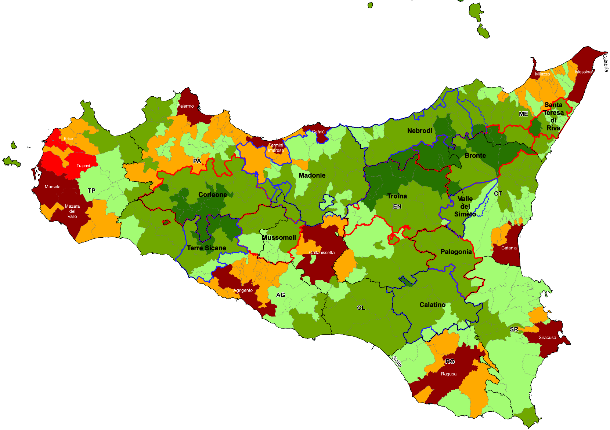
 | 1 | Alessandria della Rocca | Adrano | Acquedolci | Alia | Caltagirone | Bronte
 | 2 | Bivona | Biancavilla | Alcara li Fusi | Alimena | Grammichele | Castiglione di Sicilia
 | 3 | Burgio | Centuripe | Capizzi | Aliminusa | Licodia Eubea | Cesarò
 | 4 | Calamonaci | Santa Maria di Licodia | Capri Leone | Blufi | Mazzarrone | Francavilla di Sicilia
 | 5 | Cattolica Eraclea |  | Caronia | Bompietro | Mineo | Maletto
 | 6 | Cianciana |  | Castel di Lucio | Caccamo | Mirabella Imbaccari | Malvagna
 | 7 | Lucca Sicula |  | Castell'Umberto | Caltavuturo | San Cono | Maniace
 | 8 | Montallegro |  | Floresta | Castelbuono | San Michele di Ganzaria | Moio Alcantara
 | 9 | Ribera |  | Frazzanò | Castellana Sicula | Vizzini | Motta Camastra
 | 10 | San Biagio Platani |  | Galati Mamertino | Collesano |  | Randazzo
 | 11 | Santo Stefano Quisquina |  | Longi | Gangi |  | Roccella Valdemone
 | 12 | Villafranca Sicula |  | Militello Rosmarino | Geraci Siculo |  | San Teodoro
 | 13 |  |  | Mirto | Gratteri |  | Santa Domenica Vittoria
 | 14 |  |  | Mistretta | Isnello
 | 15 |  |  | Motta d'Affermo | Montemaggiore Belsito
 | 16 |  |  | Naso | Petralia Soprana
 | 17 |  |  | Pettineo | Petralia Sottana
 | 18 |  |  | Raccuja | Polizzi Generosa
 | 19 |  |  | Reitano | Pollina
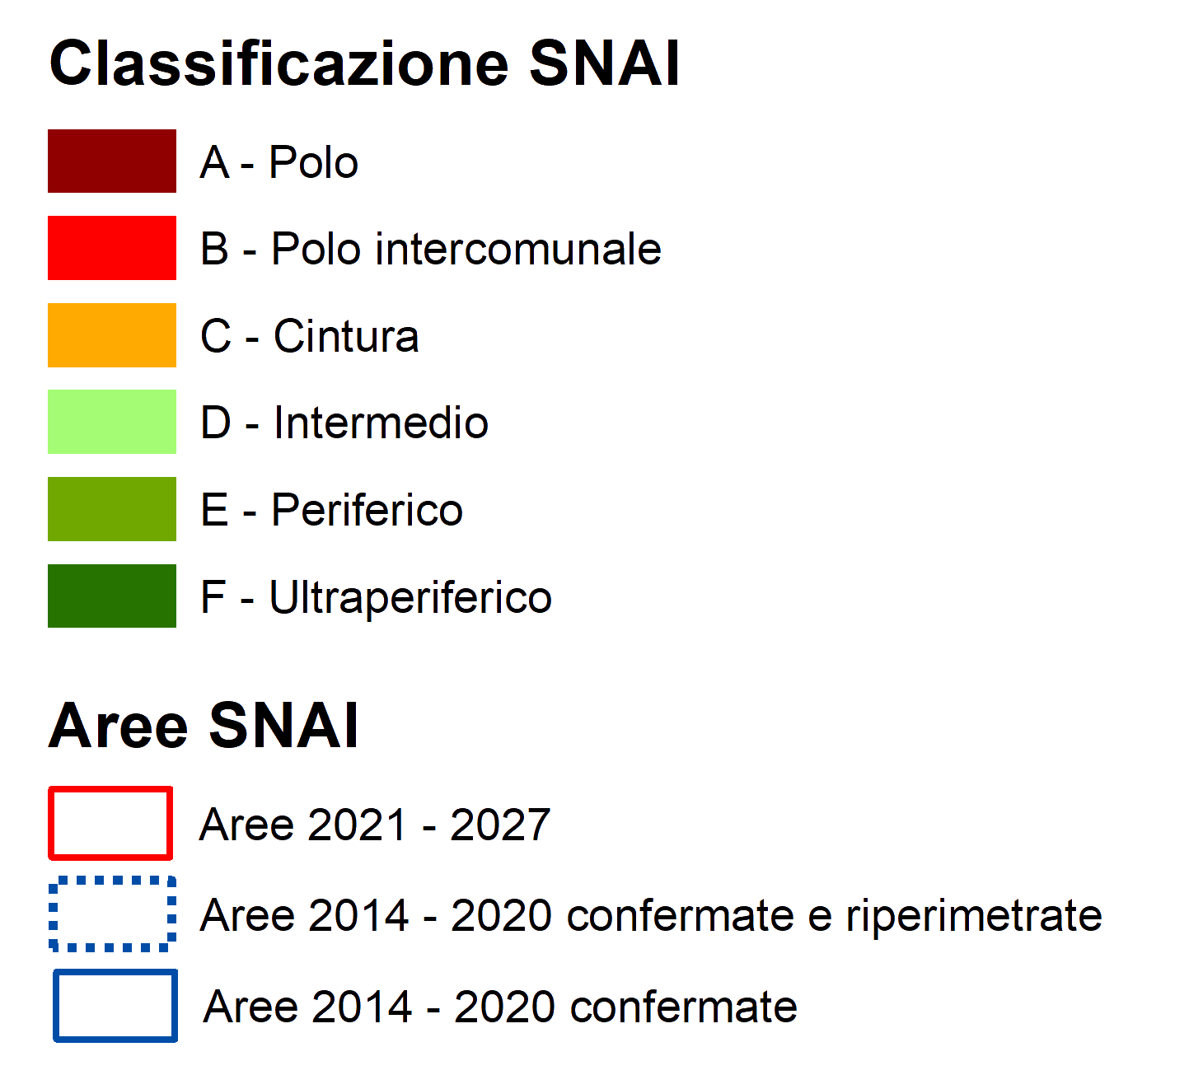
 | 20 |  |  | San Fratello | Resuttano
 | 21 |  |  | San Marco d'Alunzio | San Mauro Castelverde
 | 22 |  |  | San Salvatore di Fitalia | Scillato
 | 23 |  |  | Sant'Agata di Militello | Sclafani Bagni
 | 24 |  |  | Santo Stefano di Camastra | Valledolmo
 | 25 |  |  | Sinagra | Vallelunga Pratameno
 | 26 |  |  | Torrenova
 | 27 |  |  | Tortorici
 | 28 |  |  | Tusa
 | 29 |  |  | Ucria
 |  |  | * I comuni in rosso sono stati annessi all'area nella programmazione 2021 - 2027

Elaborazione Formez PA su dati ISTAT La Geografia delle aree interne
Periodo di riferimetno: Anno 2020
Data di pubbicazione: 20 luglio 2022

Metadati
Indice
Indice
METADATI
Sezione | Codice indicatore | Indicatore | Definizione e modalità di calcolo | Fonte | Note
A. Caratteristiche principali | a.1 | Numero comuni al 2011 | Numero comuni dell’area | Istat Elaborazione dati Formez PA
A. Caratteristiche principali | a.2 | di cui: Aree Interne | Numero comuni dell’area Aree Interne | Istat Elaborazione dati Formez PA
A. Caratteristiche principali | a.3 | di cui: Aree Periferiche e ultraperiferiche | Numero comuni dell’area in Aree Periferiche e Ultra periferiche | Istat Elaborazione dati Formez PA
A. Caratteristiche principali | a.4 | Popolazione residente al 2011 | Popolazione residente nell’area | Istat Elaborazione dati Formez PA
A. Caratteristiche principali | a.5 | di cui: Aree Interne | Popolazione residente dell’area in Aree Interne | Istat Elaborazione dati Formez PA
A. Caratteristiche principali | a.6 | di cui: Aree Periferiche e ultraperiferiche | Popolazione residente dell’area in Aree Periferiche e Ultra periferiche | Istat Elaborazione dati Formez PA
A. Caratteristiche principali | a.7 | di cui: Percentuale Aree Interne | Percentuale di popolazione residente dell’area in Aree Interne | Istat Elaborazione dati Formez PA
A. Caratteristiche principali | a.8 | di cui: Percentuale Aree Periferiche e ultraperiferiche | Percentuale di popolazione residente dell’area in Aree Periferiche e Ultra periferiche | Istat Elaborazione dati Formez PA
A. Caratteristiche principali | a.9 | Numero comuni al 2020 | Numero comuni dell’area | Istat Elaborazione dati Formez PA
...

